圈释无效数据
姓名 | 语文 | 数学 | 英语
柯宁 | 93.0 | 104.0 | 90.0 | 表中各科成绩范围为：0-120
白开勇 | 92.0 | 103.0 | 68.0 | 圈释出表中的无效成绩数据
许芸芸 | 95.0 | 106分 | 80.0 | 圈释后的结果请复制保存图片，并将图片保存在“圈释无效数据”工作表中
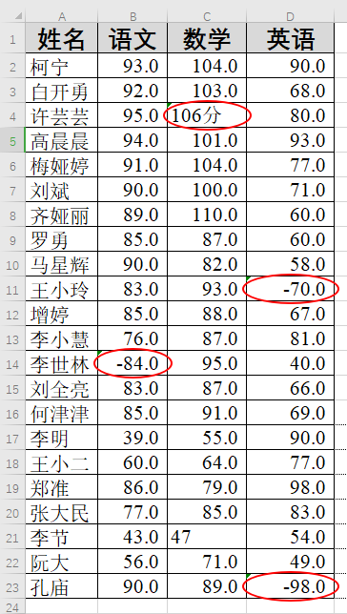
高晨晨 | 94.0 | 101.0 | 93.0
梅娅婷 | 91.0 | 104.0 | 77.0
刘斌 | 90.0 | 100.0 | 71.0
齐娅丽 | 89.0 | 110.0 | 60.0
罗勇 | 85.0 | 87.0 | 60.0
马星辉 | 90.0 | 82.0 | 58.0
王小玲 | 83.0 | 93.0 | -70.0
增婷 | 85.0 | 88.0 | 67.0
李小慧 | 76.0 | 87.0 | 81.0
李世林 | -84.0 | 95.0 | 40.0
刘全亮 | 83.0 | 87.0 | 66.0
何津津 | 85.0 | 91.0 | 69.0
李明 | 39.0 | 55.0 | 90.0
王小二 | 60.0 | 64.0 | 77.0
郑准 | 86.0 | 79.0 | 98.0
张大民 | 77.0 | 85.0 | 83.0
李节 | 43.0 | 47 | 54.0
阮大 | 56.0 | 71.0 | 49.0
孔庙 | 90.0 | 89.0 | -98.0

